train_seed6122003
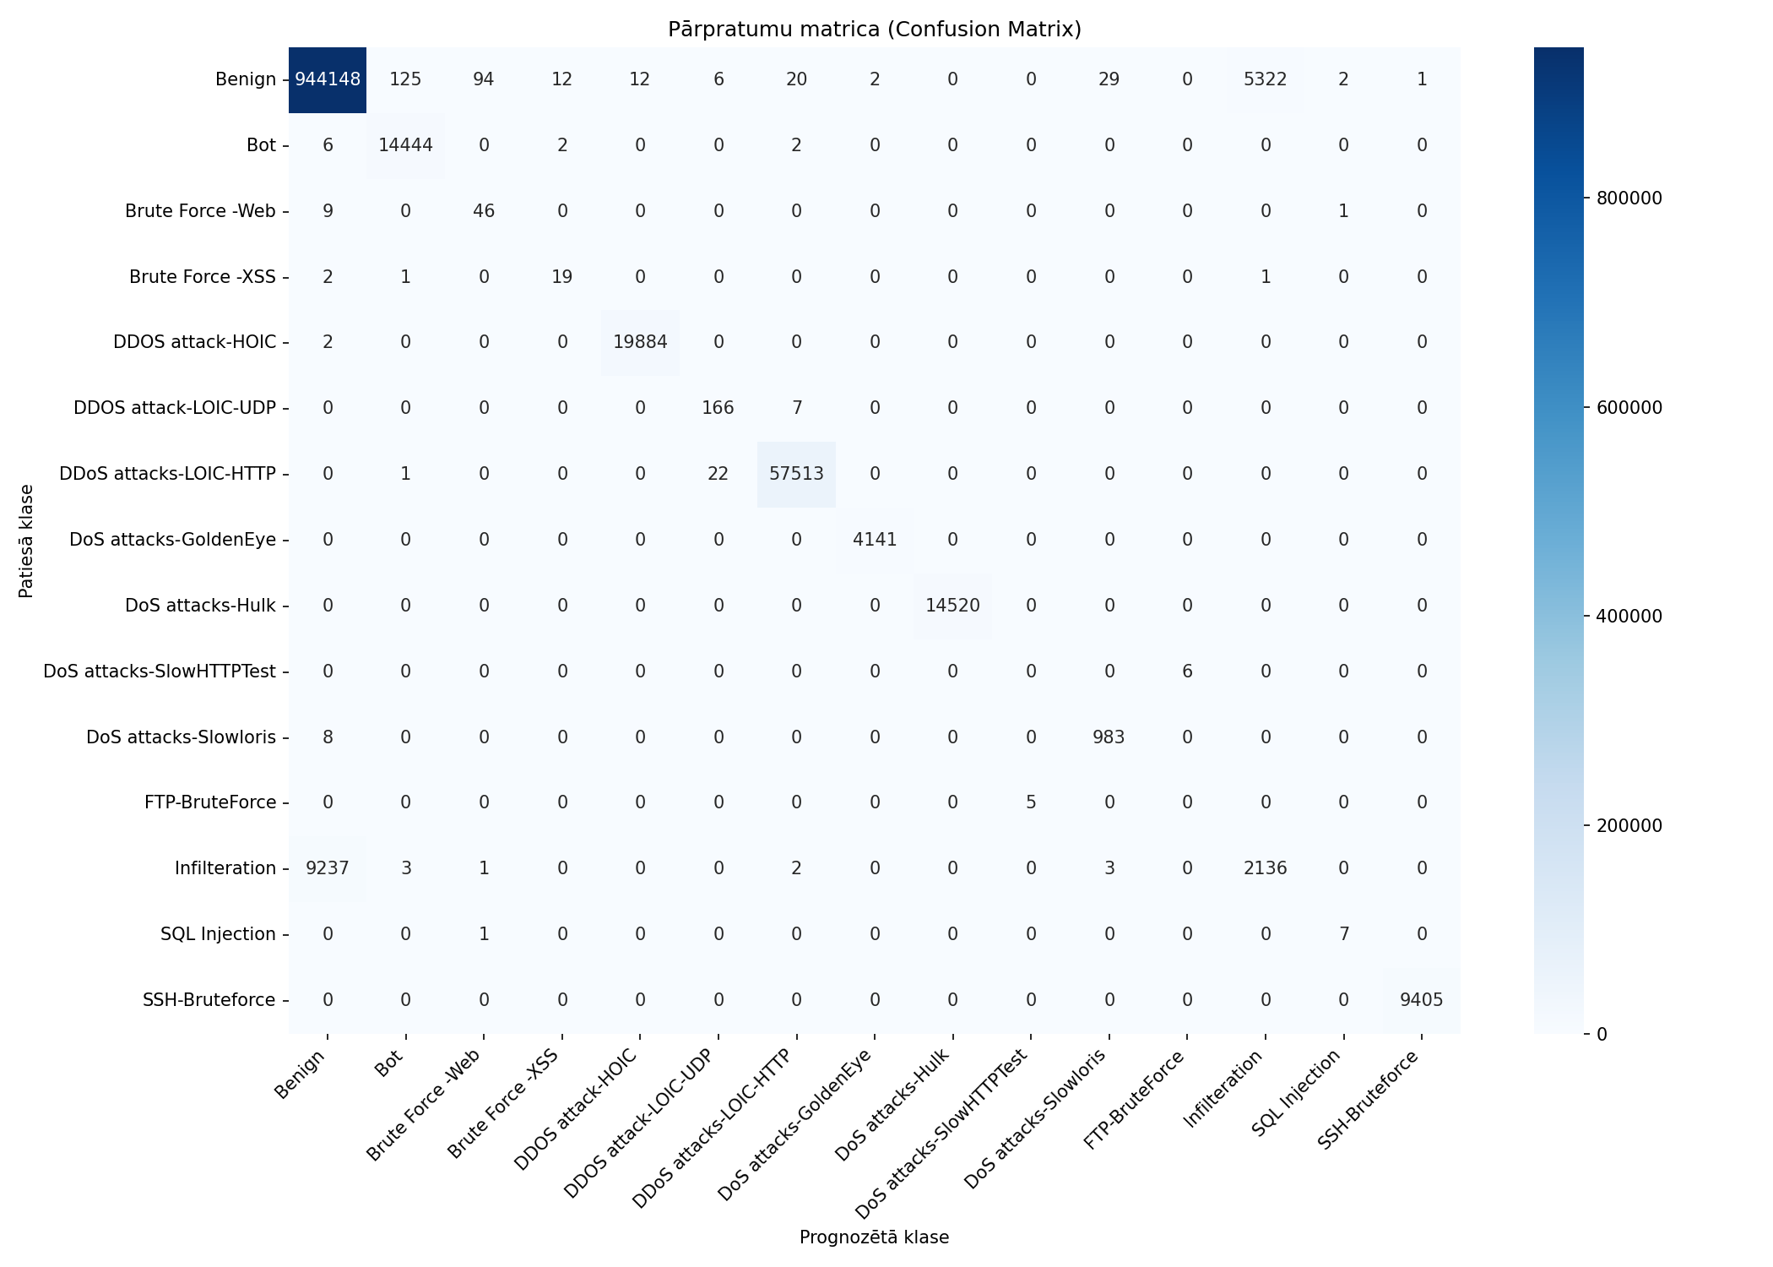
Datukopas nosaukums | merged_no_nan_clean_headers_no_duplicates_train_seed6122003
Ierakstu skaits | 1082359
Prognozēšanas laiks (s) | 15.0668
Precizitāte (Accuracy) | 0.9862
Precīzumspēja (Precision) | 0.7127
F1 rādītājs (F1 measure) | 0.7346
F1 Weighted | 0.9848
AUC-ROC | 0.9873

Klase | Precīzumspēja (precision) | Pārklājums (recall) | F1 rādītājs (F1 measure) | Ierakstu skaits testa kopā
Benign | 0.9903 | 0.9941 | 0.9922 | 949773
Bot | 0.9911 | 0.9993 | 0.9952 | 14454
Brute Force -Web | 0.3239 | 0.8214 | 0.4646 | 56
Brute Force -XSS | 0.5758 | 0.8261 | 0.6786 | 23
DDOS attack-HOIC | 0.9994 | 0.9999 | 0.9996 | 19886
DDOS attack-LOIC-UDP | 0.8557 | 0.9595 | 0.9046 | 173
DDoS attacks-LOIC-HTTP | 0.9995 | 0.9996 | 0.9995 | 57536
DoS attacks-GoldenEye | 0.9995 | 1.0000 | 0.9998 | 4141
DoS attacks-Hulk | 1.0000 | 1.0000 | 1.0000 | 14520
DoS attacks-SlowHTTPTest | 0.0000 | 0.0000 | 0.0000 | 6
DoS attacks-Slowloris | 0.9685 | 0.9919 | 0.9801 | 991
FTP-BruteForce | 0.0000 | 0.0000 | 0.0000 | 5
Infilteration | 0.2864 | 0.1877 | 0.2267 | 11382
SQL Injection | 0.7000 | 0.8750 | 0.7778 | 8
SSH-Bruteforce | 0.9999 | 1.0000 | 0.9999 | 9405

Pazīme | Svarīgums (Svars)
Protocol | 0.5083
Fwd URG Flags | 0.0642
Fwd Seg Size Min | 0.0243
Fwd Act Data Pkts | 0.0237
Pkt Len Min | 0.0234
Active Mean | 0.0225
Fwd Pkt Len Max | 0.0223
Bwd IAT Mean | 0.0214
Fwd Pkt Len Min | 0.0188
Bwd IAT Std | 0.0134

train_stratified_10pct_seed6122

Datukopas nosaukums | merged_no_nan_clean_headers_no_duplicates_train_stratified_10pct_seed6122003
Ierakstu skaits | 1082359
Prognozēšanas laiks (s) | 12.2814
Precizitāte (Accuracy) | 0.9865
Precīzumspēja (Precision) | 0.8196
F1 rādītājs (F1 measure) | 0.7759
F1 Weighted | 0.9848
AUC-ROC | 0.9922

Klase | Precīzumspēja (precision) | Pārklājums (recall) | F1 rādītājs (F1 measure) | Ierakstu skaits testa kopā
Benign | 0.9899 | 0.9949 | 0.9924 | 949773
Bot | 0.9929 | 0.9980 | 0.9954 | 14454
Brute Force -Web | 0.8000 | 0.6429 | 0.7129 | 56
Brute Force -XSS | 0.7241 | 0.9130 | 0.8077 | 23
DDOS attack-HOIC | 0.9999 | 0.9999 | 0.9999 | 19886
DDOS attack-LOIC-UDP | 0.8057 | 0.8150 | 0.8103 | 173
DDoS attacks-LOIC-HTTP | 0.9992 | 0.9993 | 0.9992 | 57536
DoS attacks-GoldenEye | 1.0000 | 0.9998 | 0.9999 | 4141
DoS attacks-Hulk | 1.0000 | 1.0000 | 1.0000 | 14520
DoS attacks-SlowHTTPTest | 0.7500 | 0.5000 | 0.6000 | 6
DoS attacks-Slowloris | 0.9516 | 0.9919 | 0.9713 | 991
FTP-BruteForce | 0.0000 | 0.0000 | 0.0000 | 5
Infilteration | 0.2803 | 0.1601 | 0.2038 | 11382
SQL Injection | 1.0000 | 0.3750 | 0.5455 | 8
SSH-Bruteforce | 0.9998 | 1.0000 | 0.9999 | 9405

Pazīme | Svarīgums (Svars)
CWE Flag Count | 0.1654
Fwd Act Data Pkts | 0.1212
Fwd Pkt Len Max | 0.0847
Fwd Seg Size Min | 0.0761
Bwd IAT Std | 0.029
Bwd IAT Max | 0.0284
Bwd Header Len | 0.0268
Flow Pkts/s | 0.0243
Fwd IAT Std | 0.0238
Flow Duration | 0.0232

train_stratified_25pct_seed6122

Datukopas nosaukums | merged_no_nan_clean_headers_no_duplicates_train_stratified_25pct_seed6122003
Ierakstu skaits | 1082359
Prognozēšanas laiks (s) | 14.0956
Precizitāte (Accuracy) | 0.9862
Precīzumspēja (Precision) | 0.7614
F1 rādītājs (F1 measure) | 0.7584
F1 Weighted | 0.9848
AUC-ROC | 0.9924

Klase | Precīzumspēja (precision) | Pārklājums (recall) | F1 rādītājs (F1 measure) | Ierakstu skaits testa kopā
Benign | 0.9901 | 0.9943 | 0.9922 | 949773
Bot | 0.9920 | 0.9989 | 0.9954 | 14454
Brute Force -Web | 0.3913 | 0.8036 | 0.5263 | 56
Brute Force -XSS | 0.7778 | 0.9130 | 0.8400 | 23
DDOS attack-HOIC | 0.9992 | 0.9999 | 0.9996 | 19886
DDOS attack-LOIC-UDP | 0.8470 | 0.8960 | 0.8708 | 173
DDoS attacks-LOIC-HTTP | 0.9994 | 0.9995 | 0.9994 | 57536
DoS attacks-GoldenEye | 0.9995 | 0.9998 | 0.9996 | 4141
DoS attacks-Hulk | 1.0000 | 1.0000 | 1.0000 | 14520
DoS attacks-SlowHTTPTest | 0.0000 | 0.0000 | 0.0000 | 6
DoS attacks-Slowloris | 0.9781 | 0.9919 | 0.9850 | 991
FTP-BruteForce | 0.1667 | 0.2000 | 0.1818 | 5
Infilteration | 0.2795 | 0.1762 | 0.2161 | 11382
SQL Injection | 1.0000 | 0.6250 | 0.7692 | 8
SSH-Bruteforce | 0.9999 | 1.0000 | 0.9999 | 9405

Pazīme | Svarīgums (Svars)
Fwd Act Data Pkts | 0.1049
CWE Flag Count | 0.093
Fwd Pkt Len Max | 0.0868
Fwd Seg Size Min | 0.0755
Fwd Seg Size Avg | 0.0748
Subflow Bwd Pkts | 0.0569
Fwd Header Len | 0.032
Bwd IAT Std | 0.0256
Pkt Len Mean | 0.025
Bwd IAT Max | 0.0241

train_stratified_50pct_seed6122

Datukopas nosaukums | merged_no_nan_clean_headers_no_duplicates_train_stratified_50pct_seed6122003
Ierakstu skaits | 1082359
Prognozēšanas laiks (s) | 14.2360
Precizitāte (Accuracy) | 0.9863
Precīzumspēja (Precision) | 0.7702
F1 rādītājs (F1 measure) | 0.7659
F1 Weighted | 0.9849
AUC-ROC | 0.9925

Klase | Precīzumspēja (precision) | Pārklājums (recall) | F1 rādītājs (F1 measure) | Ierakstu skaits testa kopā
Benign | 0.9902 | 0.9943 | 0.9923 | 949773
Bot | 0.9916 | 0.9992 | 0.9954 | 14454
Brute Force -Web | 0.6301 | 0.8214 | 0.7132 | 56
Brute Force -XSS | 0.6176 | 0.9130 | 0.7368 | 23
DDOS attack-HOIC | 0.9990 | 0.9999 | 0.9995 | 19886
DDOS attack-LOIC-UDP | 0.8649 | 0.9249 | 0.8939 | 173
DDoS attacks-LOIC-HTTP | 0.9994 | 0.9996 | 0.9995 | 57536
DoS attacks-GoldenEye | 0.9993 | 0.9998 | 0.9995 | 4141
DoS attacks-Hulk | 1.0000 | 1.0000 | 1.0000 | 14520
DoS attacks-SlowHTTPTest | 0.2000 | 0.1667 | 0.1818 | 6
DoS attacks-Slowloris | 0.9732 | 0.9909 | 0.9820 | 991
FTP-BruteForce | 0.0000 | 0.0000 | 0.0000 | 5
Infilteration | 0.2878 | 0.1850 | 0.2253 | 11382
SQL Injection | 1.0000 | 0.6250 | 0.7692 | 8
SSH-Bruteforce | 0.9999 | 1.0000 | 0.9999 | 9405

Pazīme | Svarīgums (Svars)
Active Min | 0.1255
Fwd Act Data Pkts | 0.0987
Fwd Pkt Len Max | 0.0784
Fwd Seg Size Min | 0.0689
CWE Flag Count | 0.0449
Fwd IAT Tot | 0.0376
Fwd IAT Max | 0.0367
Bwd IAT Max | 0.0326
Bwd Header Len | 0.0303
Fwd Header Len | 0.0275

train_stratified_75pct_seed6122

Datukopas nosaukums | merged_no_nan_clean_headers_no_duplicates_train_stratified_75pct_seed6122003
Ierakstu skaits | 1082359
Prognozēšanas laiks (s) | 14.4404
Precizitāte (Accuracy) | 0.9863
Precīzumspēja (Precision) | 0.7333
F1 rādītājs (F1 measure) | 0.7457
F1 Weighted | 0.9849
AUC-ROC | 0.9926

Klase | Precīzumspēja (precision) | Pārklājums (recall) | F1 rādītājs (F1 measure) | Ierakstu skaits testa kopā
Benign | 0.9903 | 0.9942 | 0.9922 | 949773
Bot | 0.9914 | 0.9992 | 0.9953 | 14454
Brute Force -Web | 0.5542 | 0.8214 | 0.6619 | 56
Brute Force -XSS | 0.6562 | 0.9130 | 0.7636 | 23
DDOS attack-HOIC | 0.9994 | 0.9999 | 0.9997 | 19886
DDOS attack-LOIC-UDP | 0.8400 | 0.9711 | 0.9008 | 173
DDoS attacks-LOIC-HTTP | 0.9995 | 0.9995 | 0.9995 | 57536
DoS attacks-GoldenEye | 1.0000 | 1.0000 | 1.0000 | 4141
DoS attacks-Hulk | 1.0000 | 1.0000 | 1.0000 | 14520
DoS attacks-SlowHTTPTest | 0.0000 | 0.0000 | 0.0000 | 6
DoS attacks-Slowloris | 0.9695 | 0.9929 | 0.9811 | 991
FTP-BruteForce | 0.0000 | 0.0000 | 0.0000 | 5
Infilteration | 0.2848 | 0.1854 | 0.2246 | 11382
SQL Injection | 0.7143 | 0.6250 | 0.6667 | 8
SSH-Bruteforce | 1.0000 | 1.0000 | 1.0000 | 9405

Pazīme | Svarīgums (Svars)
Subflow Fwd Byts | 0.216
Active Max | 0.0634
CWE Flag Count | 0.0553
Fwd Pkt Len Max | 0.0503
Fwd IAT Min | 0.0411
Pkt Len Min | 0.0353
Fwd Seg Size Min | 0.0342
Fwd Act Data Pkts | 0.0315
Fwd Pkt Len Min | 0.0307
Protocol | 0.027

train_grupa1_10pct_seed6122003
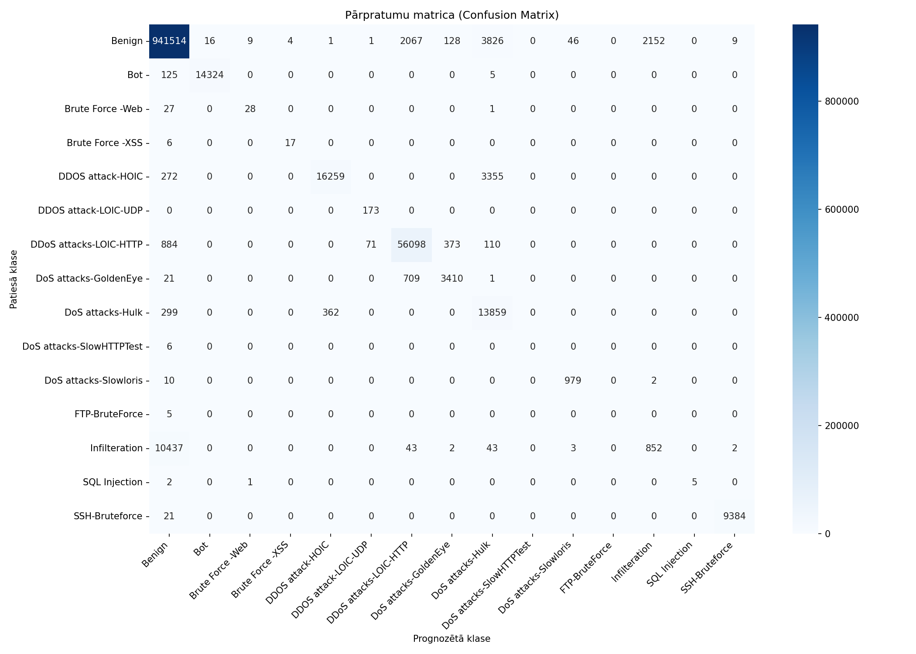
Datukopas nosaukums | merged_no_nan_clean_headers_no_duplicates_train_grupa1_10pct_seed6122003
Ierakstu skaits | 1082359
Prognozēšanas laiks (s) | 14.0513
Precizitāte (Accuracy) | 0.9765
Precīzumspēja (Precision) | 0.7286
F1 rādītājs (F1 measure) | 0.7009
F1 Weighted | 0.9736
AUC-ROC | 0.9771

Klase | Precīzumspēja (precision) | Pārklājums (recall) | F1 rādītājs (F1 measure) | Ierakstu skaits testa kopā
Benign | 0.9873 | 0.9913 | 0.9893 | 949773
Bot | 0.9989 | 0.9910 | 0.9949 | 14454
Brute Force -Web | 0.7368 | 0.5000 | 0.5957 | 56
Brute Force -XSS | 0.8095 | 0.7391 | 0.7727 | 23
DDOS attack-HOIC | 0.9782 | 0.8176 | 0.8907 | 19886
DDOS attack-LOIC-UDP | 0.7061 | 1.0000 | 0.8278 | 173
DDoS attacks-LOIC-HTTP | 0.9522 | 0.9750 | 0.9634 | 57536
DoS attacks-GoldenEye | 0.8715 | 0.8235 | 0.8468 | 4141
DoS attacks-Hulk | 0.6537 | 0.9545 | 0.7760 | 14520
DoS attacks-SlowHTTPTest | 0.0000 | 0.0000 | 0.0000 | 6
DoS attacks-Slowloris | 0.9523 | 0.9879 | 0.9698 | 991
FTP-BruteForce | 0.0000 | 0.0000 | 0.0000 | 5
Infilteration | 0.2834 | 0.0749 | 0.1184 | 11382
SQL Injection | 1.0000 | 0.6250 | 0.7692 | 8
SSH-Bruteforce | 0.9988 | 0.9978 | 0.9983 | 9405

Pazīme | Svarīgums (Svars)
Tot Bwd Pkts | 0.2302
TotLen Bwd Pkts | 0.1903
Protocol | 0.1841
Tot Fwd Pkts | 0.181
TotLen Fwd Pkts | 0.0927
Flow Duration | 0.0804
SYN Flag Cnt | 0.0413

train_stratified_10pct_grupa1_1

Datukopas nosaukums | merged_no_nan_clean_headers_no_duplicates_train_stratified_10pct_grupa1_10pct_seed6122003
Ierakstu skaits | 1082359
Prognozēšanas laiks (s) | 12.5939
Precizitāte (Accuracy) | 0.9764
Precīzumspēja (Precision) | 0.6984
F1 rādītājs (F1 measure) | 0.6741
F1 Weighted | 0.9733
AUC-ROC | 0.9848

Klase | Precīzumspēja (precision) | Pārklājums (recall) | F1 rādītājs (F1 measure) | Ierakstu skaits testa kopā
Benign | 0.9873 | 0.9912 | 0.9892 | 949773
Bot | 0.9990 | 0.9903 | 0.9946 | 14454
Brute Force -Web | 1.0000 | 0.4821 | 0.6506 | 56
Brute Force -XSS | 0.6957 | 0.6957 | 0.6957 | 23
DDOS attack-HOIC | 0.8706 | 0.8651 | 0.8678 | 19886
DDOS attack-LOIC-UDP | 0.7008 | 0.9884 | 0.8201 | 173
DDoS attacks-LOIC-HTTP | 0.9503 | 0.9766 | 0.9633 | 57536
DoS attacks-GoldenEye | 0.8932 | 0.8116 | 0.8505 | 4141
DoS attacks-Hulk | 0.7159 | 0.8884 | 0.7929 | 14520
DoS attacks-SlowHTTPTest | 0.0000 | 0.0000 | 0.0000 | 6
DoS attacks-Slowloris | 0.9633 | 0.9798 | 0.9715 | 991
FTP-BruteForce | 0.0000 | 0.0000 | 0.0000 | 5
Infilteration | 0.2730 | 0.0749 | 0.1176 | 11382
SQL Injection | 0.4286 | 0.3750 | 0.4000 | 8
SSH-Bruteforce | 0.9984 | 0.9978 | 0.9981 | 9405

Pazīme | Svarīgums (Svars)
TotLen Fwd Pkts | 0.2145
Tot Bwd Pkts | 0.212
TotLen Bwd Pkts | 0.1764
Tot Fwd Pkts | 0.1352
Protocol | 0.1282
Flow Duration | 0.0953
SYN Flag Cnt | 0.0383

train_stratified_25pct_grupa1_1
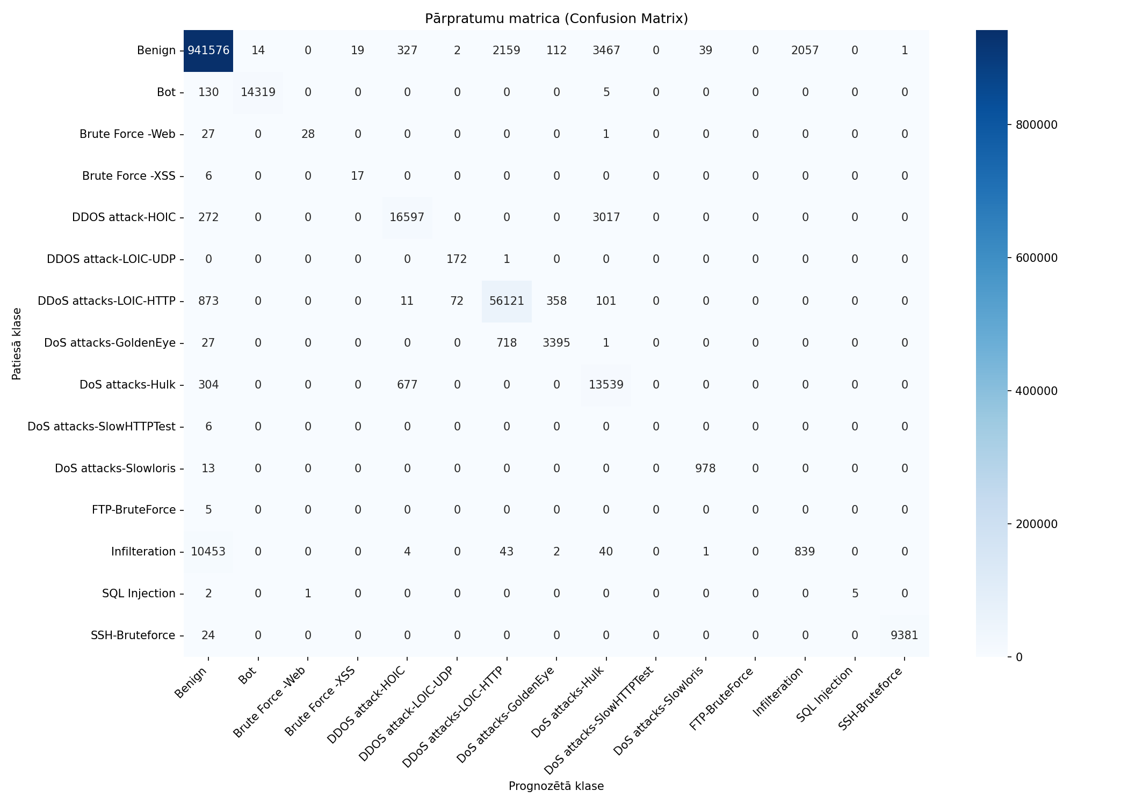
Datukopas nosaukums | merged_no_nan_clean_headers_no_duplicates_train_stratified_25pct_grupa1_10pct_seed6122003
Ierakstu skaits | 1082359
Prognozēšanas laiks (s) | 12.7327
Precizitāte (Accuracy) | 0.9765
Precīzumspēja (Precision) | 0.7210
F1 rādītājs (F1 measure) | 0.6917
F1 Weighted | 0.9736
AUC-ROC | 0.9854

Klase | Precīzumspēja (precision) | Pārklājums (recall) | F1 rādītājs (F1 measure) | Ierakstu skaits testa kopā
Benign | 0.9873 | 0.9914 | 0.9893 | 949773
Bot | 0.9990 | 0.9907 | 0.9948 | 14454
Brute Force -Web | 0.9655 | 0.5000 | 0.6588 | 56
Brute Force -XSS | 0.4722 | 0.7391 | 0.5763 | 23
DDOS attack-HOIC | 0.9422 | 0.8346 | 0.8851 | 19886
DDOS attack-LOIC-UDP | 0.6992 | 0.9942 | 0.8210 | 173
DDoS attacks-LOIC-HTTP | 0.9505 | 0.9754 | 0.9628 | 57536
DoS attacks-GoldenEye | 0.8779 | 0.8199 | 0.8479 | 4141
DoS attacks-Hulk | 0.6712 | 0.9324 | 0.7805 | 14520
DoS attacks-SlowHTTPTest | 0.0000 | 0.0000 | 0.0000 | 6
DoS attacks-Slowloris | 0.9607 | 0.9869 | 0.9736 | 991
FTP-BruteForce | 0.0000 | 0.0000 | 0.0000 | 5
Infilteration | 0.2897 | 0.0737 | 0.1175 | 11382
SQL Injection | 1.0000 | 0.6250 | 0.7692 | 8
SSH-Bruteforce | 0.9999 | 0.9974 | 0.9987 | 9405

Pazīme | Svarīgums (Svars)
Tot Bwd Pkts | 0.2404
TotLen Fwd Pkts | 0.1878
TotLen Bwd Pkts | 0.1854
Protocol | 0.1364
Tot Fwd Pkts | 0.1199
Flow Duration | 0.1027
SYN Flag Cnt | 0.0273

train_stratified_50pct_grupa1_1

Datukopas nosaukums | merged_no_nan_clean_headers_no_duplicates_train_stratified_50pct_grupa1_10pct_seed6122003
Ierakstu skaits | 1082359
Prognozēšanas laiks (s) | 12.9868
Precizitāte (Accuracy) | 0.9766
Precīzumspēja (Precision) | 0.7340
F1 rādītājs (F1 measure) | 0.7027
F1 Weighted | 0.9737
AUC-ROC | 0.9803

Klase | Precīzumspēja (precision) | Pārklājums (recall) | F1 rādītājs (F1 measure) | Ierakstu skaits testa kopā
Benign | 0.9873 | 0.9914 | 0.9893 | 949773
Bot | 0.9987 | 0.9912 | 0.9950 | 14454
Brute Force -Web | 0.9355 | 0.5179 | 0.6667 | 56
Brute Force -XSS | 0.6923 | 0.7826 | 0.7347 | 23
DDOS attack-HOIC | 0.9739 | 0.8195 | 0.8900 | 19886
DDOS attack-LOIC-UDP | 0.6948 | 1.0000 | 0.8199 | 173
DDoS attacks-LOIC-HTTP | 0.9517 | 0.9750 | 0.9632 | 57536
DoS attacks-GoldenEye | 0.8718 | 0.8230 | 0.8467 | 4141
DoS attacks-Hulk | 0.6570 | 0.9520 | 0.7774 | 14520
DoS attacks-SlowHTTPTest | 0.0000 | 0.0000 | 0.0000 | 6
DoS attacks-Slowloris | 0.9561 | 0.9879 | 0.9717 | 991
FTP-BruteForce | 0.0000 | 0.0000 | 0.0000 | 5
Infilteration | 0.2929 | 0.0742 | 0.1183 | 11382
SQL Injection | 1.0000 | 0.6250 | 0.7692 | 8
SSH-Bruteforce | 0.9988 | 0.9978 | 0.9983 | 9405

Pazīme | Svarīgums (Svars)
Tot Bwd Pkts | 0.3848
TotLen Fwd Pkts | 0.1554
Protocol | 0.1491
TotLen Bwd Pkts | 0.1257
Tot Fwd Pkts | 0.0878
Flow Duration | 0.0693
SYN Flag Cnt | 0.0279

train_stratified_75pct_grupa1_1

Datukopas nosaukums | merged_no_nan_clean_headers_no_duplicates_train_stratified_75pct_grupa1_10pct_seed6122003
Ierakstu skaits | 1082359
Prognozēšanas laiks (s) | 13.3797
Precizitāte (Accuracy) | 0.9766
Precīzumspēja (Precision) | 0.7354
F1 rādītājs (F1 measure) | 0.7026
F1 Weighted | 0.9736
AUC-ROC | 0.9831

Klase | Precīzumspēja (precision) | Pārklājums (recall) | F1 rādītājs (F1 measure) | Ierakstu skaits testa kopā
Benign | 0.9873 | 0.9914 | 0.9894 | 949773
Bot | 0.9989 | 0.9911 | 0.9950 | 14454
Brute Force -Web | 0.8750 | 0.5000 | 0.6364 | 56
Brute Force -XSS | 0.7500 | 0.7826 | 0.7660 | 23
DDOS attack-HOIC | 0.9757 | 0.8187 | 0.8903 | 19886
DDOS attack-LOIC-UDP | 0.7124 | 0.9595 | 0.8177 | 173
DDoS attacks-LOIC-HTTP | 0.9512 | 0.9752 | 0.9630 | 57536
DoS attacks-GoldenEye | 0.8706 | 0.8235 | 0.8464 | 4141
DoS attacks-Hulk | 0.6544 | 0.9530 | 0.7760 | 14520
DoS attacks-SlowHTTPTest | 0.0000 | 0.0000 | 0.0000 | 6
DoS attacks-Slowloris | 0.9589 | 0.9889 | 0.9737 | 991
FTP-BruteForce | 0.0000 | 0.0000 | 0.0000 | 5
Infilteration | 0.2972 | 0.0731 | 0.1173 | 11382
SQL Injection | 1.0000 | 0.6250 | 0.7692 | 8
SSH-Bruteforce | 0.9988 | 0.9978 | 0.9983 | 9405

Pazīme | Svarīgums (Svars)
Tot Bwd Pkts | 0.3257
Tot Fwd Pkts | 0.1832
Protocol | 0.1563
Flow Duration | 0.1095
TotLen Fwd Pkts | 0.105
TotLen Bwd Pkts | 0.1032
SYN Flag Cnt | 0.0172

train_grupa2_50pct_seed6122003

Datukopas nosaukums | merged_no_nan_clean_headers_no_duplicates_train_grupa2_50pct_seed6122003
Ierakstu skaits | 1082359
Prognozēšanas laiks (s) | 14.6533
Precizitāte (Accuracy) | 0.9830
Precīzumspēja (Precision) | 0.7276
F1 rādītājs (F1 measure) | 0.7217
F1 Weighted | 0.9798
AUC-ROC | 0.9883

Klase | Precīzumspēja (precision) | Pārklājums (recall) | F1 rādītājs (F1 measure) | Ierakstu skaits testa kopā
Benign | 0.9879 | 0.9930 | 0.9904 | 949773
Bot | 0.9990 | 0.9913 | 0.9951 | 14454
Brute Force -Web | 0.8485 | 0.5000 | 0.6292 | 56
Brute Force -XSS | 0.4348 | 0.8696 | 0.5797 | 23
DDOS attack-HOIC | 0.8670 | 0.9848 | 0.9222 | 19886
DDOS attack-LOIC-UDP | 0.7788 | 0.9769 | 0.8667 | 173
DDoS attacks-LOIC-HTTP | 0.9764 | 0.9830 | 0.9797 | 57536
DoS attacks-GoldenEye | 0.9986 | 0.9993 | 0.9989 | 4141
DoS attacks-Hulk | 0.9874 | 1.0000 | 0.9936 | 14520
DoS attacks-SlowHTTPTest | 0.0000 | 0.0000 | 0.0000 | 6
DoS attacks-Slowloris | 0.9621 | 0.9980 | 0.9797 | 991
FTP-BruteForce | 0.0000 | 0.0000 | 0.0000 | 5
Infilteration | 0.3243 | 0.0905 | 0.1415 | 11382
SQL Injection | 0.7500 | 0.7500 | 0.7500 | 8
SSH-Bruteforce | 0.9992 | 0.9999 | 0.9995 | 9405

Pazīme | Svarīgums (Svars)
FIN Flag Cnt | 0.2419
Fwd Pkt Len Max | 0.0732
Fwd Header Len | 0.0634
Pkt Len Min | 0.0518
SYN Flag Cnt | 0.0501
ECE Flag Cnt | 0.041
Bwd Pkt Len Min | 0.0374
Fwd Pkt Len Min | 0.0308
Bwd Pkt Len Max | 0.0296
TotLen Fwd Pkts | 0.0291

train_stratified_10pct_grupa2_5

Datukopas nosaukums | merged_no_nan_clean_headers_no_duplicates_train_stratified_10pct_grupa2_50pct_seed6122003
Ierakstu skaits | 1082359
Prognozēšanas laiks (s) | 12.9232
Precizitāte (Accuracy) | 0.9825
Precīzumspēja (Precision) | 0.7550
F1 rādītājs (F1 measure) | 0.7217
F1 Weighted | 0.9795
AUC-ROC | 0.9883

Klase | Precīzumspēja (precision) | Pārklājums (recall) | F1 rādītājs (F1 measure) | Ierakstu skaits testa kopā
Benign | 0.9879 | 0.9925 | 0.9902 | 949773
Bot | 0.9977 | 0.9909 | 0.9943 | 14454
Brute Force -Web | 1.0000 | 0.5357 | 0.6977 | 56
Brute Force -XSS | 0.7692 | 0.8696 | 0.8163 | 23
DDOS attack-HOIC | 0.8650 | 0.9851 | 0.9212 | 19886
DDOS attack-LOIC-UDP | 0.7373 | 0.9249 | 0.8205 | 173
DDoS attacks-LOIC-HTTP | 0.9740 | 0.9831 | 0.9786 | 57536
DoS attacks-GoldenEye | 0.9962 | 0.9998 | 0.9980 | 4141
DoS attacks-Hulk | 0.9873 | 0.9999 | 0.9936 | 14520
DoS attacks-SlowHTTPTest | 0.0000 | 0.0000 | 0.0000 | 6
DoS attacks-Slowloris | 0.9599 | 0.9909 | 0.9752 | 991
FTP-BruteForce | 0.0000 | 0.0000 | 0.0000 | 5
Infilteration | 0.3014 | 0.0917 | 0.1406 | 11382
SQL Injection | 0.7500 | 0.3750 | 0.5000 | 8
SSH-Bruteforce | 0.9995 | 0.9999 | 0.9997 | 9405

Pazīme | Svarīgums (Svars)
Fwd Pkt Len Max | 0.1463
Fwd Header Len | 0.1025
RST Flag Cnt | 0.0576
Bwd Pkt Len Max | 0.0565
Fwd PSH Flags | 0.0527
Tot Bwd Pkts | 0.0498
ACK Flag Cnt | 0.045
ECE Flag Cnt | 0.0399
TotLen Bwd Pkts | 0.0377
TotLen Fwd Pkts | 0.0368

train_stratified_25pct_grupa2_5

Datukopas nosaukums | merged_no_nan_clean_headers_no_duplicates_train_stratified_25pct_grupa2_50pct_seed6122003
Ierakstu skaits | 1082359
Prognozēšanas laiks (s) | 14.2118
Precizitāte (Accuracy) | 0.9828
Precīzumspēja (Precision) | 0.7236
F1 rādītājs (F1 measure) | 0.7134
F1 Weighted | 0.9798
AUC-ROC | 0.9887

Klase | Precīzumspēja (precision) | Pārklājums (recall) | F1 rādītājs (F1 measure) | Ierakstu skaits testa kopā
Benign | 0.9879 | 0.9928 | 0.9904 | 949773
Bot | 0.9994 | 0.9911 | 0.9952 | 14454
Brute Force -Web | 0.9677 | 0.5357 | 0.6897 | 56
Brute Force -XSS | 0.6061 | 0.8696 | 0.7143 | 23
DDOS attack-HOIC | 0.8661 | 0.9847 | 0.9216 | 19886
DDOS attack-LOIC-UDP | 0.7751 | 0.9364 | 0.8482 | 173
DDoS attacks-LOIC-HTTP | 0.9742 | 0.9835 | 0.9788 | 57536
DoS attacks-GoldenEye | 0.9981 | 0.9993 | 0.9987 | 4141
DoS attacks-Hulk | 0.9874 | 1.0000 | 0.9937 | 14520
DoS attacks-SlowHTTPTest | 0.0000 | 0.0000 | 0.0000 | 6
DoS attacks-Slowloris | 0.9703 | 0.9899 | 0.9800 | 991
FTP-BruteForce | 0.0000 | 0.0000 | 0.0000 | 5
Infilteration | 0.3228 | 0.0946 | 0.1464 | 11382
SQL Injection | 0.4000 | 0.5000 | 0.4444 | 8
SSH-Bruteforce | 0.9993 | 0.9997 | 0.9995 | 9405

Pazīme | Svarīgums (Svars)
Fwd Pkt Len Max | 0.1348
Fwd Header Len | 0.0951
RST Flag Cnt | 0.0705
Bwd Pkt Len Max | 0.0613
Fwd PSH Flags | 0.0576
Tot Bwd Pkts | 0.0528
TotLen Bwd Pkts | 0.0475
ACK Flag Cnt | 0.0463
Fwd Pkt Len Mean | 0.0436
ECE Flag Cnt | 0.0375

train_stratified_50pct_grupa2_5

Datukopas nosaukums | merged_no_nan_clean_headers_no_duplicates_train_stratified_50pct_grupa2_50pct_seed6122003
Ierakstu skaits | 1082359
Prognozēšanas laiks (s) | 14.6866
Precizitāte (Accuracy) | 0.9830
Precīzumspēja (Precision) | 0.7351
F1 rādītājs (F1 measure) | 0.7395
F1 Weighted | 0.9799
AUC-ROC | 0.9893

Klase | Precīzumspēja (precision) | Pārklājums (recall) | F1 rādītājs (F1 measure) | Ierakstu skaits testa kopā
Benign | 0.9879 | 0.9930 | 0.9904 | 949773
Bot | 0.9989 | 0.9913 | 0.9951 | 14454
Brute Force -Web | 0.9375 | 0.5357 | 0.6818 | 56
Brute Force -XSS | 0.4773 | 0.9130 | 0.6269 | 23
DDOS attack-HOIC | 0.8665 | 0.9850 | 0.9220 | 19886
DDOS attack-LOIC-UDP | 0.7545 | 0.9769 | 0.8514 | 173
DDoS attacks-LOIC-HTTP | 0.9780 | 0.9822 | 0.9801 | 57536
DoS attacks-GoldenEye | 0.9983 | 0.9993 | 0.9988 | 4141
DoS attacks-Hulk | 0.9874 | 1.0000 | 0.9937 | 14520
DoS attacks-SlowHTTPTest | 0.3750 | 0.5000 | 0.4286 | 6
DoS attacks-Slowloris | 0.9646 | 0.9909 | 0.9776 | 991
FTP-BruteForce | 0.0000 | 0.0000 | 0.0000 | 5
Infilteration | 0.3266 | 0.0946 | 0.1467 | 11382
SQL Injection | 0.3750 | 0.7500 | 0.5000 | 8
SSH-Bruteforce | 0.9990 | 0.9999 | 0.9995 | 9405

Pazīme | Svarīgums (Svars)
Fwd Pkt Len Max | 0.1262
ECE Flag Cnt | 0.087
Fwd Header Len | 0.0751
Flow Byts/s | 0.0708
Fwd Pkt Len Min | 0.052
TotLen Bwd Pkts | 0.0475
Bwd Pkt Len Max | 0.046
Fwd Pkt Len Mean | 0.0443
Tot Bwd Pkts | 0.0434
Tot Fwd Pkts | 0.043

train_stratified_75pct_grupa2_5

Datukopas nosaukums | merged_no_nan_clean_headers_no_duplicates_train_stratified_75pct_grupa2_50pct_seed6122003
Ierakstu skaits | 1082359
Prognozēšanas laiks (s) | 14.6822
Precizitāte (Accuracy) | 0.9827
Precīzumspēja (Precision) | 0.7007
F1 rādītājs (F1 measure) | 0.7015
F1 Weighted | 0.9797
AUC-ROC | 0.9756

Klase | Precīzumspēja (precision) | Pārklājums (recall) | F1 rādītājs (F1 measure) | Ierakstu skaits testa kopā
Benign | 0.9879 | 0.9927 | 0.9903 | 949773
Bot | 0.9991 | 0.9913 | 0.9952 | 14454
Brute Force -Web | 0.7500 | 0.5357 | 0.6250 | 56
Brute Force -XSS | 0.3878 | 0.8261 | 0.5278 | 23
DDOS attack-HOIC | 0.8662 | 0.9852 | 0.9218 | 19886
DDOS attack-LOIC-UDP | 0.7850 | 0.9711 | 0.8682 | 173
DDoS attacks-LOIC-HTTP | 0.9758 | 0.9830 | 0.9794 | 57536
DoS attacks-GoldenEye | 0.9986 | 0.9995 | 0.9990 | 4141
DoS attacks-Hulk | 0.9874 | 1.0000 | 0.9936 | 14520
DoS attacks-SlowHTTPTest | 0.0000 | 0.0000 | 0.0000 | 6
DoS attacks-Slowloris | 0.9620 | 0.9960 | 0.9787 | 991
FTP-BruteForce | 0.0000 | 0.0000 | 0.0000 | 5
Infilteration | 0.3109 | 0.0936 | 0.1438 | 11382
SQL Injection | 0.5000 | 0.5000 | 0.5000 | 8
SSH-Bruteforce | 0.9993 | 0.9999 | 0.9996 | 9405

Pazīme | Svarīgums (Svars)
Fwd Pkt Len Min | 0.1861
TotLen Bwd Pkts | 0.1016
Pkt Len Min | 0.0651
Pkt Len Mean | 0.0615
Fwd Pkt Len Max | 0.0591
Tot Fwd Pkts | 0.0571
Fwd Header Len | 0.044
Tot Bwd Pkts | 0.0424
Bwd Pkt Len Mean | 0.0322
Bwd Pkt Len Max | 0.0279

